상품제안서
특대형타포린가방 3종 (60*45*30) | 상품코드: S37245

 |  |  |  |  |  |  | 02-713-8555 | www.synergygift.co.kr
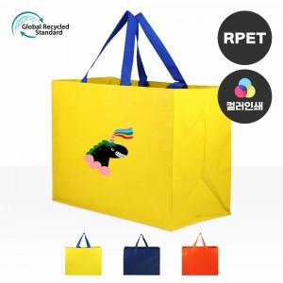

【상세/제작정보】 | <p><span style="font-size: 14pt;">※ 컬러인쇄 190x190mm 기본 사이즈</span></p>

【인쇄/포장옵션】 | 실크, 풀칼라 / OPP(비닐)

【공급단가】 | 수량 | 100~ | 300~ | 1,000~ | 3,000~ | 10,000~
*VAT별도 | 단가 | 3,700원 | 3,510원 | 3,300원 | 3,110원 | 3,030원

【상품 URL】 | https://www.synergygift.co.kr:443/src/goods_detail.php?gdno=37245

